상품제안서
신퓨전 하이파워 자석 줌랜턴- CREE 3W LED | 상품코드: F04816

 |  |  |  |  |  |  | 02-412-0044 | www.easy1.co.kr
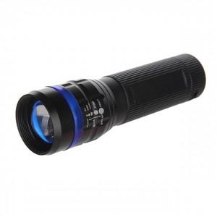 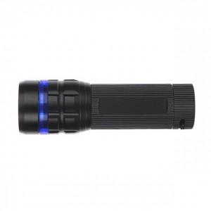

【상세/제작정보】 | 밝은 랜턴기능과 몸통형광기능으로 캠핑렌턴 지시등 작업등으로 사용

【인쇄/포장옵션】 | 레이저 / 포장지포장

【공급단가】 | 수량 | 100~ | 300~ | 500~ | 1,000~ | 3,000~
*VAT별도 | 단가 | 6,750원 | 6,500원 | 6,250원 | 6,000원 | 5,850원

【상품 URL】 | https://dev.easy1.co.kr:443/src/goods_detail.php?gdno=4816

